Planilha1
cod fabricante | cod fentex | descrição |  | imagem
HB1347-17 / 4210-SB (hilbro) | FX.62.312 | DISTRATOR HINTERMANN 15CM | Manuseio de orgãos e tecidos | 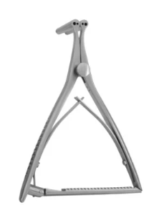 | SE O REGISTRO NÃO SAIR SERA INCLUIDO NA HILBRO | 81897719006
HB1347-27 / 4210-LB (hilbro) | FX.62.313 | DISTRATOR HINTERMANN 20,5CM | Manuseio de orgãos e tecidos | 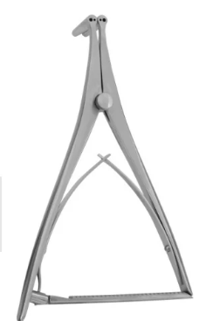 | SE O REGISTRO NÃO SAIR SERA INCLUIDO NA HILBRO, E NA HORA DE ENTREGAR JÁ TERA SAIDO O REGISTRO | 81897719006
HB1460-20 | FX.62.314 | Lâmina de disco intervertebral Love-Gruenwald, reta, 3x10mm, 20cm | Pinça para apreensão |  | SE O REGISTRO NÃO SAIR SERA INCLUIDO NA HILBRO , E NA HORA DE ENTREGAR JÁ TERA SAIDO O REGISTRO.... PODE SER USADO ESSE CODIGO TBM POR TER 20% DE DIFERENÇA HB1460-18, MAS JÁ TEM UM ITEM COM ELE | 81897719006
HB3614-15 | FX.62.315 | Chave periosteal raspadora, ligeiramente curvada, 15mm, 19cm | Manuseio de orgãos e tecidos |  | SE O REGISTRO NÃO SAIR SERA INCLUIDO NA HILBRO , E NA HORA DE ENTREGAR JÁ TERA SAIDO O REGISTRO.... PODE SER USADO ESSE CODIGO TBM POR TER 20% DE DIFERENÇA HB3614-12 | 81897719006
HB1347-16 | FX.62.316 | AFASTADOR INGE PONTA DENTADA 17CM | Manuseio de orgãos e tecidos | 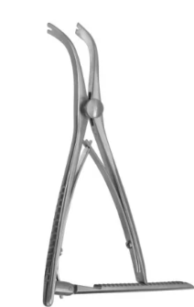 | so incluindo | 81897719006
HB1347-26 | FX.62.317 | AFASTADOR INGE PONTA DENTADA 27CM | Manuseio de orgãos e tecidos |  | so incluindo | 81897719006
 |  | Raspa de orelha direita | Manuseio de orgãos e tecidos |  | harte ou rhosse
 |  | Raspa de orelha esquerda | Manuseio de orgãos e tecidos |  | harte ou rhosse
 |  | Raspa de orelha curva | Manuseio de orgãos e tecidos |  | harte ou rhosse
 |  | ESPECULO DE PITANGA | Manuseio de orgãos e tecidos | 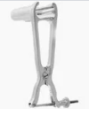 | PRIME

